概要
Top
 | ◆概要

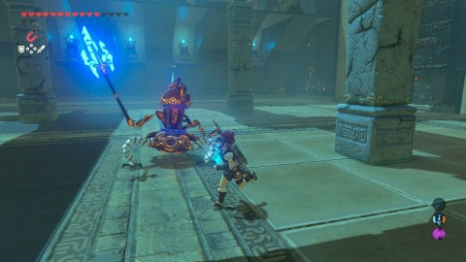
 | プレイヤーｖｓ敵 １対１
 |  | イメージ
 |  | ゼルダの伝説ブレスオブザワイルド 力の試練

 |  | 攻撃と回避を使って戦う

 | 戦闘

じゃんけん
Top
 | ◆追撃じゃんけん

 | 発生条件
 | 敵の攻撃をぎりぎりで回避することによって発生するジャスト回避後、行うことができる

 | 順序
 | ジャスト回避→確定攻撃→追撃じゃんけん

 | 画面イメージ
下
右
左
ゲーム画面

 | じゃんけん時
 | 画面中央に現れる選択肢を選ぶことで攻撃の方向を決める
 | 制限時間を設ける
 | 時間以内に選択できなかった場合は終了(あいこor負け判定)
 | 画面を止める(ポーズ、できればスローが良い)

 | 勝敗
 | 勝ちの場合：再度追撃じゃんけんを挑むことができる（最大数は5回 ※要調整）
 | 負けの場合：プレイヤー側にダメージを受け(未定)、追撃じゃんけんは終了する
 | あいこの場合：終了

ガントチャート
Top

プロトタイプ版 |  |  |  |  | 休日 |  | α版 |  |  |  |  | 休日 |  | β版 |  |  |  |  | 休日 |  | マスター版準備 |  |  |  |  | 休日 |  | マスター版 |  |  |  |  | 休日 |  | 展示会準備 |  |  |  |  | 休日 |  | 就職作品展示会week
2024-01-15 | 2024-01-16 | 2024-01-17 | 2024-01-18 | 2024-01-19 | 2024-01-20 | 2024-01-21 | 2024-01-22 | 2024-01-23 | 2024-01-24 | 2024-01-25 | 2024-01-26 | 2024-01-27 | 2024-01-28 | 2024-01-29 | 2024-01-30 | 2024-01-31 | 2024-02-01 | 2024-02-02 | 2024-02-03 | 2024-02-04 | 2024-02-05 | 2024-02-06 | 2024-02-07 | 2024-02-08 | 2024-02-09 | 2024-02-10 | 2024-02-11 | 2024-02-12 | 2024-02-13 | 2024-02-14 | 2024-02-15 | 2024-02-16 | 2024-02-17 | 2024-02-18 | 2024-02-19 | 2024-02-20 | 2024-02-21 | 2024-02-22 | 2024-02-23 | 2024-02-24 | 2024-02-25 | 2024-02-26 | 2024-02-27 | 2024-02-28 | 2024-02-29 | 2024-03-01
ゲームのメインとなる
「じゃんけん」「ジャスト回避」を作成する
「プレイヤーの週間」
敵の見た目や動きをある程度
完成させる
モーション
全部完成
敵

ジャスト回避
モーション処理の完成
見た目の作成
敵の行動
じゃんけんcppの作成

判定
じゃんけんcppの作成

